Sheet1
高度100 | 角度 | 高度150 | 角度 | 高度200 | 角度
220.36 | 0 | 220.42 | 0 | 219.63 | 0
219.84 | 6 | 219.83 | 6 | 220.43 | 6
219.9 | 12 | 220.12 | 12 | 219.73 | 12
220.34 | 18 | 220.16 | 18 | 220.24 | 18
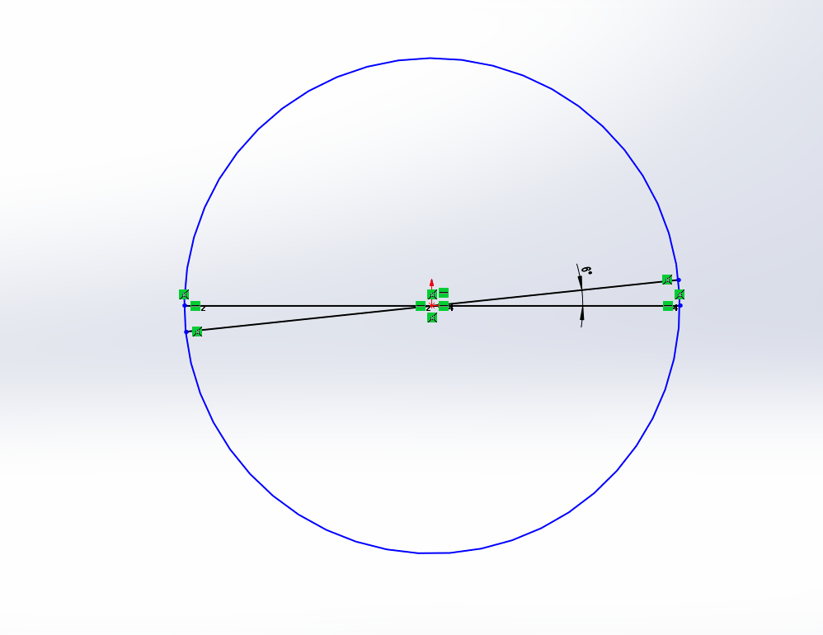
219.87 | 24 | 220.4 | 24 | 219.74 | 24
220.07 | 30 | 220.25 | 30 | 219.67 | 30
219.64 | 36 | 220.09 | 36 | 220.27 | 36
219.52 | 42 | 220.2 | 42 | 219.97 | 42
219.92 | 48 | 219.94 | 48 | 220.04 | 48
219.88 | 54 | 219.99 | 54 | 219.85 | 54
220.31 | 60 | 219.78 | 60 | 219.92 | 60
220.13 | 66 | 219.99 | 66 | 219.99 | 66
219.77 | 72 | 220.37 | 72 | 220.15 | 72
220.49 | 78 | 220.44 | 78 | 220.29 | 78
220.34 | 84 | 220.19 | 84 | 219.9 | 84
219.87 | 90 | 220.14 | 90 | 219.5 | 90
219.67 | 96 | 219.62 | 96 | 219.52 | 96
220.44 | 102 | 219.79 | 102 | 219.5 | 102
219.75 | 108 | 220.24 | 108 | 219.99 | 108
220.4 | 114 | 219.76 | 114 | 220.11 | 114
219.65 | 120 | 220.1 | 120 | 220.47 | 120
219.96 | 126 | 219.55 | 126 | 219.64 | 126
220.1 | 132 | 220.07 | 132 | 219.56 | 132
219.58 | 138 | 219.5 | 138 | 219.62 | 138
220.12 | 144 | 219.88 | 144 | 219.61 | 144
219.82 | 150 | 220.07 | 150 | 219.52 | 150
219.6 | 156 | 219.86 | 156 | 220.28 | 156
220.05 | 162 | 219.65 | 162 | 220.3 | 162
219.52 | 168 | 219.61 | 168 | 219.76 | 168
220.27 | 174 | 220.27 | 174 | 219.54 | 174

